Screeshot Evidence
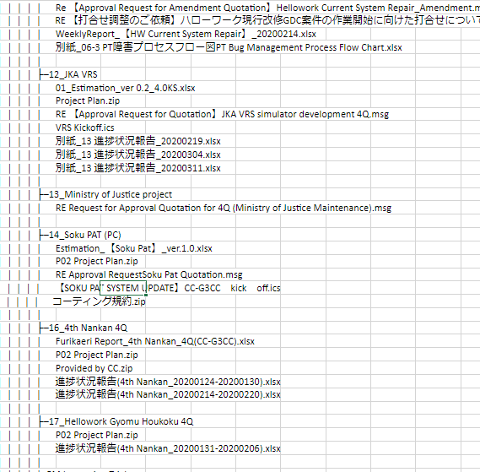
AUDIT FINDINGS

1. Other Projects (name) exist but not assigned

